สรุปการคำนวณ
ชื่อองค์กร | สำนักหอสมุด........... | พัฒนาโดย องค์การบริหารจัดการก๊าซเรือนกระจก (องค์การมหาชน)
ขอบเขตการดำเนินงาน | รายการ | ปริมาณ | หน่วยการเก็บข้อมูล | EF | หน่วย | CF | หน่วย
 | 1. การเผาไหม้แบบอยู่กับที่ (Stationary Combustion)
 | การใช้น้ำมันสำหรับงานอาคาร
ประเภท 1 | Diesel (Generator) | 120 | ลิตร | 2.7080 | kg CO2e/ลิตร | 324.96 | kgCO2e
 | Diesel (Fire pump) | 120 | ลิตร | 2.7080 | kg CO2e/ลิตร | 324.96 | kgCO2e
 | 2. การเผาไหม้แบบเคลื่อนที่ (Mobile Combustion)
 | การใช้น้ำมันสำหรับการเดินทาง (รถตู้ รถมอเตอร์ไซค์)
 | น้ำมัน Diesel | 120 | ลิตร | 2.7446 | kg CO2e/ลิตร | 329.35 | kgCO2e
 | น้ำมัน Gasohol 91 | 120 | ลิตร | 2.2376 | kg CO2e/ลิตร | 268.51 | kgCO2e
 | น้ำมัน Gasohol 95 | 120 | ลิตร | 2.2376 | kg CO2e/ลิตร | 268.51 | kgCO2e
 | 3. การปล่อยสารมีเทนจากระบบ septic tank | 517.10 | kg | 25.0000 | kg CO2e/kg | 12,927.60 | kgCO2e
 | 4. การปล่อยสารมีเทนจากบ่อบำบัดน้ำเสียแบบไม่เติมอากาศ | 120 | kgCH4 | 25.0000 | kg CO2e/kgCH4 | 3,000.00 | kgCO2e
 | 5. การใช้สารทำความเย็นชนิด R134a | 120 | kgCH2FCF3 | 1430.0000 | kg CO2e/kgCH2FCF3 | 171,600.00 | kgCO2e
ประเภท 2 | การใช้พลังงานไฟฟ้า | 120 | kWh | 0.5821 | kg CO2e/kWh | 69.85 | kgCO2e
ประเภท 3 | การใช้กระดาษ A4 และ A3 (สีขาว) | 120 | kg | 1.1400 | kg CO2e/kg | 136.80 | kgCO2e
 | การใช้น้ำประปา | 120 | m3 | 0.5081 | kg CO2e/m3 | 60.97 | kgCO2e
 | ขยะของเสีย (ฝังกลบ) | 120 | kg | 2.3200 | kg CO2e/kg | 278.40 | kgCO2e
 |  |  |  |  |  | 189,589.92 | kgCO2e
 |  |  | กรอกข้อมูล
สรุปปริมาณคาร์บอนฟุตพริ้นท์ (t CO2e)

ขอบเขตการดำเนินงาน | GHG | หน่วย
ประเภท 1 | 189.04 | tCO2e
ประเภท 2 | 0.07 | tCO2e
ประเภท 3 | 0.48 | tCO2e

CH4จากระบบ septic tank
การคำนวณ CH4 จาก Septic tank | ข้อมูล | Jan | Feb | Mar | Apr | May | Jun | Jul | Aug | Sep | Oct | Nov | Dec | Total
 | จำนวนวันเปิดบริการ | 30 | 25 | 29 | 23 | 25 | 25 | 22 | 27 | 30 | 30 | 30 | 28 | 324
 | จำนวนบุคลากรห้องสมุด | 133 | 133 | 134 | 134 | 134 | 134 | 134 | 133 | 136 | 131 | 130 | 130 | 133
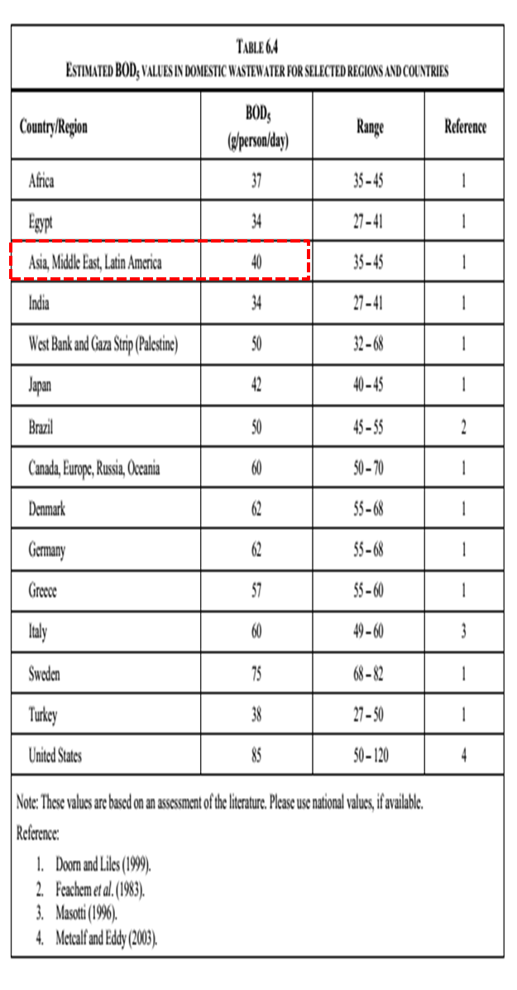
 | หมายเหตุ - การปล่อยก๊าซเรือนกระจกจากระบบ septic tank ของหอสมุด คำนวณเฉพาะประชากรบุคลากรห้องสมุดเท่านั้น

หมายหตุ
การเลือกค่า T (degree of utilization of treatment/discharge) เนื่องจากมีระบบเดียว เนื่องจากมีระบบเดียว ใช้ระบบ Septic Tank เพราะฉะนั้น จึงใช้ T = 1

การเลือกค่า U (fraction of population in income group in inventory year) เนื่องจากสัดส่วนพนักงานมีแบบเดียว เพราะฉะนั้น จึงใช้ U = 1

EF = 0.6 kg CH4 / kg BOD x 0.5 = 0.3 kg CH4 / kg BOD



 |  |  |  |  |  |  |  |  | tow
 |  |  |  | Ui | Tij | Efj |  | จำนวนพนักงานเฉลี่ย | BOD | 0.001 | จำนวนวันทำงาน
 | CH4 Emission | kg | 517.10 | 1 | 1 | 0.3 |  | 133 | 40 | 0.001 | 324

